Login
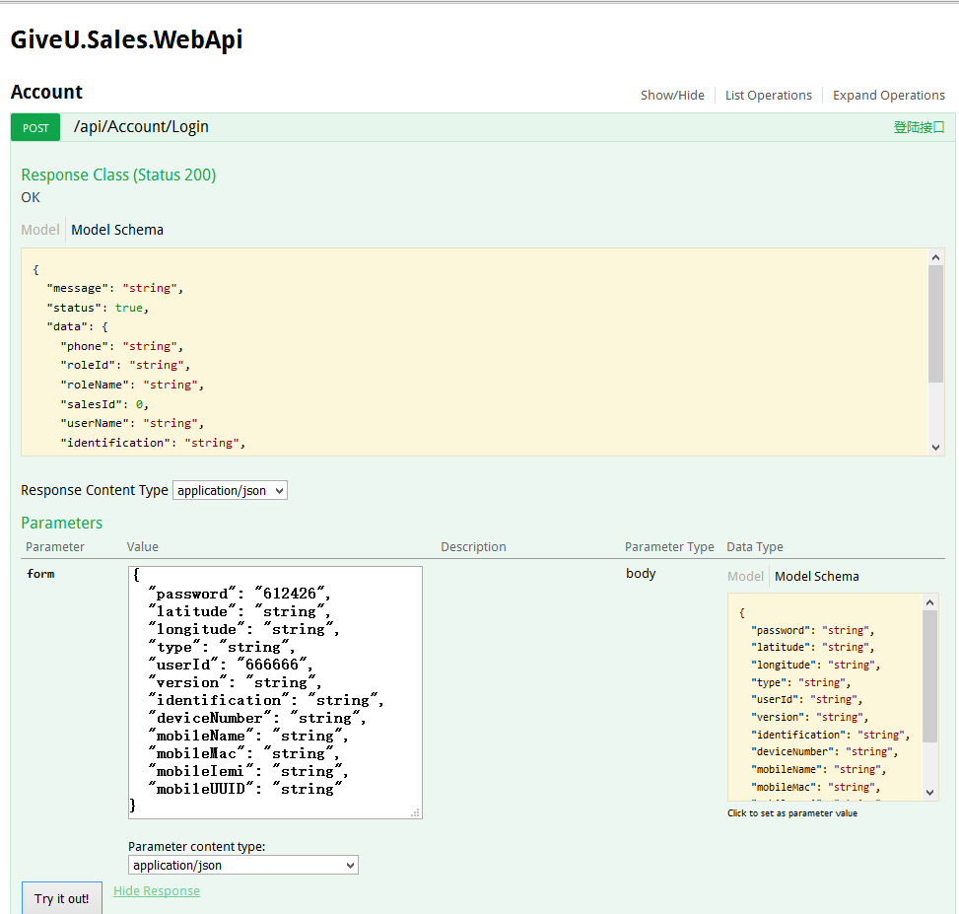
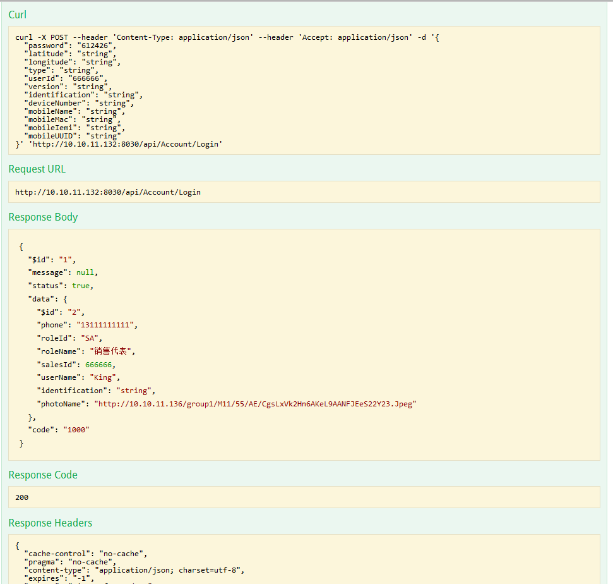
PremiseUrl: | http://10.10.11.132:8066/api/Test/Login
ApiUrl: | http://10.10.11.132:8066/api/Account/Login
Act: | Login
Method: | POST
ArgName: | userId|password|type|version|identification
CaseID | CaseName | Run | State | userId | password | type | version | identification | $id_Exp | $id_Act | phone_Exp | phone_Act | roleId_Exp | roleId_Act | roleName_Exp | roleName_Act | salesId_Exp | salesId_Act | userName_Exp | userName_Act | identification_Exp | identification_Act | photoName_Exp | photoName_Act | ResultCode | TestResult | RunningTime | Json | FailHint
0 | 使用正确的账号,密码,类型,版本,手机标识,可以正常登录Test/Login接口(前提条件) |  | 0 | 666666 | 612426 | string | string | string
1 | 使用空值的账号,密码,类型,版本,手机标识,将无法登录，且可以正常返回提示信息 |  | 0
2 | 使用空值的账号,正确的密码,类型,版本,手机标识,将登录失败，且可以正常返回提示信息 |  | 0 |  | 612426 | string | string | string
3 | 使用空值的密码,正确的账号,类型,版本,手机标识,将登录失败，且可以正常返回提示信息 |  | 0 | 666666 |  | string | string | string
4 | 使用空值的类型,正确的账号,密码,版本,手机标识,将登录失败，且可以正常返回提示信息 |  | 0 | 666666 | 612426 |  | string | string
5 | 使用空值的版本,正确的账号,密码,类型,手机标识,将登录失败，且可以正常返回提示信息 |  | 0 | 666666 | 612426 | string |  | string
6 | 使用空值的手机标识,正确的账号,密码,类型,版本,将登录失败，且可以正常返回提示信息 |  | 0 | 666666 | 612426 | string | string
7 | 使用错误的账号,正确的密码,类型,版本,手机标识,将登录失败，且可以正常返回提示信息 |  | 0 | 666667 | 612426 | string | string | string
8 | 使用错误的密码,正确的账号,类型,版本,手机标识,将登录失败，且可以正常返回提示信息 |  | 0 | 666666 | 612427 | string | string | string
9 | 使用错误的类型,正确的账号,密码,版本,手机标识,将登录失败，且可以正常返回提示信息 |  | 0 | 666666 | 612426 | "string | string | string
10 | 使用错误的版本,正确的账号,密码,类型,手机标识,将登录失败，且可以正常返回提示信息 |  | 0 | 666666 | 612426 | string | "string | string
11 | 使用错误的手机标识,正确的账号,密码,类型,版本,将登录失败，且可以正常返回提示信息 |  | 0 | 666666 | 612426 | string | string | "string
12 | 使用正确的账号,密码,类型,版本,手机标识,可以正常登录成功，且预期结果和Json结果信息都正确 |  | 0 | 666666 | 612426 | string | string | string | 2 |  | 13111111111 |  | SA |  | 销售代表 |  | 666666 |  | King |  | string |  | http://10.10.11.136/group1/M11/55/AE/CgsLxVk2Hn6AKeL9AANFJEeS22Y23.Jpeg
13 | 使用正确的账号,密码,类型,版本,手机标识,可以正常登录成功，预期结果$id值错误, 其它都正确 |  | 0 | 666666 | 612426 | string | string | string
14 | 使用正确的账号,密码,类型,版本,手机标识,可以正常登录成功，预期结果phone值错误, 其它都正确 |  | 0 | 666666 | 612426 | string | string | string
15 | 使用正确的账号,密码,类型,版本,手机标识,可以正常登录成功，预期结果roleId值错误, 其它都正确 |  | 0 | 666666 | 612426 | string | string | string
16 | 使用正确的账号,密码,类型,版本,手机标识,可以正常登录成功，预期结果roleName值错误, 其它都正确 |  | 0 | 666666 | 612426 | string | string | string
17 | 使用正确的账号,密码,类型,版本,手机标识,可以正常登录成功，预期结果salesId值错误, 其它都正确 |  | 0 | 666666 | 612426 | string | string | string
18 | 使用正确的账号,密码,类型,版本,手机标识,可以正常登录成功，预期结果userName值错误, 其它都正确 |  | 0 | 666666 | 612426 | string | string | string
19 | 使用正确的账号,密码,类型,版本,手机标识,可以正常登录成功，预期结果identification值错误, 其它都正确 |  | 0 | 666666 | 612426 | string | string | string
20 | 使用正确的账号,密码,类型,版本,手机标识,可以正常登录成功，预期结果photoName值错误, 其它都正确 |  | 0 | 666666 | 612426 | string | string | string
21 | 使用正确的账号,密码,类型,版本,手机标识,可以正常登录成功，所有预期结果都错误 |  | 0 | 666666 | 612426 | string | string | string

